Bénin
 | Bénin - COURBE DES TAUX 20/05/2024

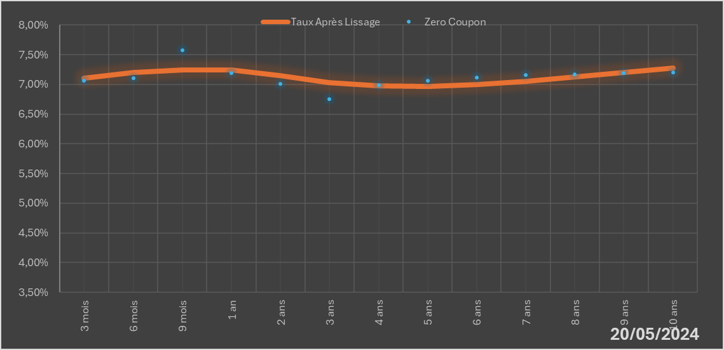
 |  | Maturité | Zero Coupon | Taux Après Lissage
 |  | 3 mois | 7.0578% | 7.1017%
 |  | 6 mois | 7.1000% | 7.1989%
 |  | 9 mois | 7.5804% | 7.2400%
 |  | 1 an | 7.1892% | 7.2465%
 |  | 2 ans | 7.0065% | 7.1436%
 |  | 3 ans | 6.7548% | 7.0321%
 |  | 4 ans | 6.9862% | 6.9757%
 |  | 5 ans | 7.0668% | 6.9703%
 |  | 6 ans | 7.1102% | 7.0014%
 |  | 7 ans | 7.1552% | 7.0559%
 |  | 8 ans | 7.1704% | 7.1238%
 |  | 9 ans | 7.1866% | 7.1982%
 |  | 10 ans | 7.2036% | 7.2746%

2024-05-20
oui

Bénin

